ABASTECIMIENTO SIN R
INFORME - PTAR 2 - ENERO 2026
BALANCE HÍDRICO

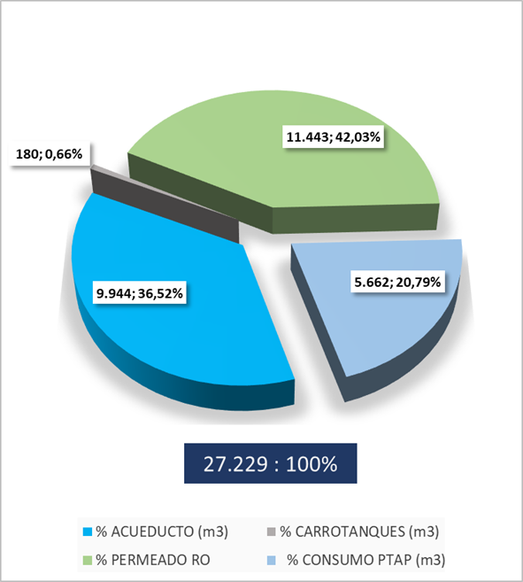

RS
R
Recuperación del sistema
Racionamiento acueducto
CIP
Cleaning In Place

INDICADOR TINTORERIA

INDICADOR LAVANDERIA

INDICADOR ROTATIVA

BALANCE DE LODOS

